界面&功能
界面相关 |  |  |  |  | 功能规则

 | 功能入口
 | 主界面点击锻造按钮，点击一级页签的强化页签打开
 | 强化界面
1
 |  |  | 美术需求 |  |  | 程序规则
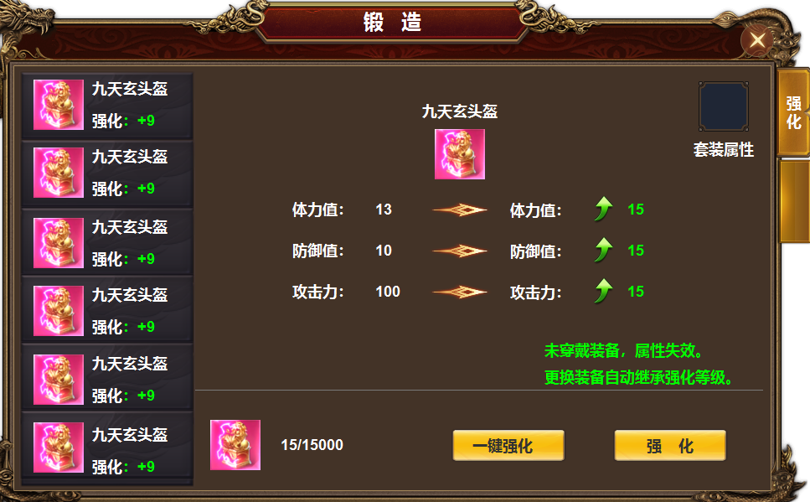
2
3
5
 |  | 1 | 标题名称 |  | 1 | 主界面，首次打开默认选中强化。关闭则返回游戏主界面。
 |  |  | ▶ | 一级页签及选中状态 | 2 | 装备栏
 |  | 2 | 框体及选中状态 |  |  | ▶ | 显示道具icon，名称，强化等级。
 |  | 3 | 详情框 |  |  | ▶ | 强化在位置，不在装备上，未装备时属性失效，装备时，自动继承强化等级
 |  |  | ▶ | 背景图，提升箭头，进阶箭头 |  | ▶ | 装备共有十件，可上下滑动。有选中效果。选中后装备右侧详情随之变化。
 |  | 4 | 按钮部分 |  |  | ▶ | 进入界面时默认选中第一件装备。
 |  |  | ▶ | 按钮，分割线 |  | ▶ | 显示的是已穿戴的装备icon，没有装备时，icon为空，其它文字及强化等级显示。点击时弹出：未穿戴装备
 |  | 5 | 图标 |  | 3 | 详情框。
 |  |  |  |  |  | ▶ | 显示道具ICON，名称，当前属性，下级属性，升阶箭头和提升箭头
 |  |  |  |  |  | ▶ | 显示提示文字。
 |  |  |  |  |  | ▶ | 属性显示的是强化表的数据，非装备属性。
 |  |  |  |  |  | ▶ | 装备未强化时，当前属性显示全部为0，
 |  |  |  |  | 4 | 按钮区
 |  |  |  |  |  | ▶ | 显示强化消耗。
4
 |  |  |  |  |  | ▶ | 点击一键强化，装备开始从第一件到第二件依次循环强化，当材料不足时停止。并提示强化材料不足。
 |  |  |  |  |  | ▶ | 点击一键强化后，按钮文字变为【停止】，再次点击可停止当前强化。
 |  |  |  |  |  | ▶ | 自动强化的速度调整为一秒一次。自动强化时，选中的装备列表的选中状态随之移动。
 |  |  |  |  |  | ▶ | 强化至满级时，点击显示 当前已强化至最高等级
 |  |  |  |  |  | ▶ | 当有装备位满级时，自动强化会跳过已满级的装备。
 |  |  |  |  |  | ▶ | 【强化】点击可进行强化，材料不足时提示：强化材料不足。
 |  |  |  |  |  | ▶ | 强化至满级时，点击显示 当前已强化至最高等级
 |  |  |  |  | 5 | 总属性按钮。点击可展开二级页面。

 | 二级弹窗

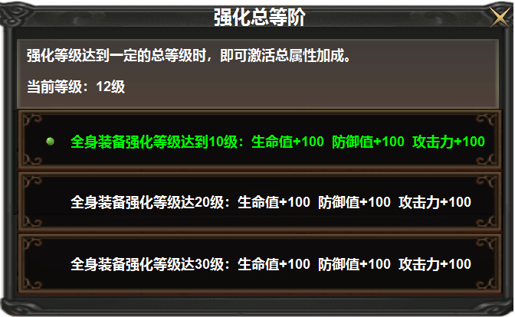
 |  | 1 |  | 列表框底，列表前面的标记 | 1 | 套装属性，完成字体变绿色，前面的标记出现。未完成颜色白色。可上下滑动。

表格结构
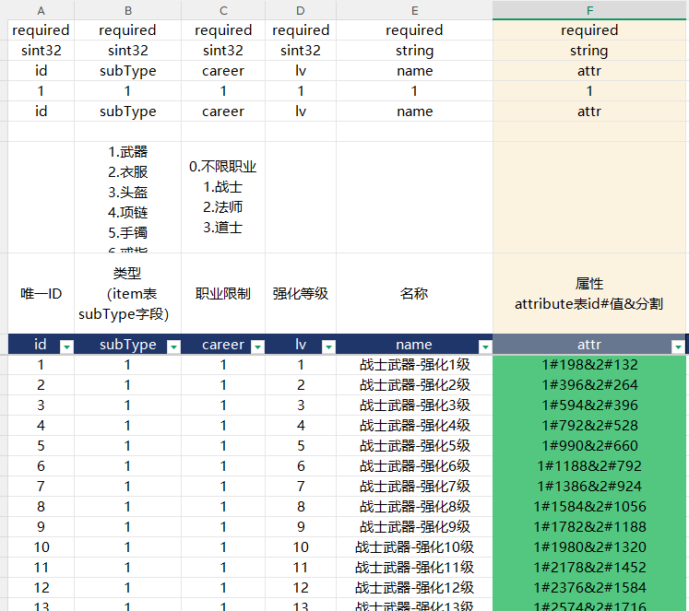
表结构设计

 | newqianghua

